圣诞帽及礼袋报价
Vendor Name: | 康辉集团北京国际会议展览有限公司
Date: | 2017.11.23
Items | 圣诞麋鹿毛线帽
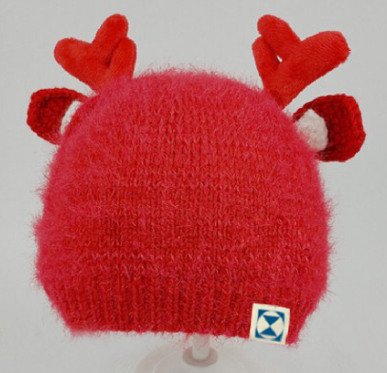 Spec | 材质 帽子主体：羊毛混纺 鹿角：外部布料腈纶 耳朵 ：全棉线钩织 利星行logo标签 2cm宽，白、蓝两种线，对折在帽边左侧（图示位置） 儿童款尺寸（帽子最宽处）：18*18cm 成人款尺寸（帽子最宽处）：22*22cm
Qty | 儿童单价（标签LOGO) | 成人单价（标签LOGO) | 颜色 | 总计
595 | 21.5 | 0.0 | 红色 | 12792.5
485 | 0.0 | 22.0 | 红色 | 10670.0
运费 |  |  |  | 500.0
圣诞帽小计 |  |  |  | 23963
Items | 圣诞纸袋包装
Spec | 200g牛皮纸；0.3m*0.25m*0.1m 竖版
Qty | 单价 | 总计
670 | 6.9 | 4623
运费 |  | 200
礼袋小计 |  | 4823
合计（礼袋+圣诞帽） |  | 28786

注：以上报价为含税价，税点6%。

